Solicitud gráfica
 | Área: | Ciencias Naturales |  |  | Fecha:
 | Grado: | 10
 | Título del tema: | Mecánica de fluidos |  |  | ¿Cuaderno de estudio o recurso? | Recurso
 | Editor: | Diana García |  |  | Motor del recurso | F6

 | Código guión o recurso: | CN_10_07_REC150 | ← Para determinar este código, visite la hoja de Ayuda
 |  |  |  |  | ESPECIFICACIÓN DE ARCHIVOS A ENTREGAR
Núm. | Archivo Shutterstock o ruta en web | Imagen para: | Tipo | Ubicación de la imagen en el recurso F6 | Nombre imagen SMALL | Tamaño imagen SMALL | Nombre imagen ZOOM | Tamaño imagen ZOOM | Descripción | Observaciones
IMG01 | 318571223 | Recurso F6 | Fotografía | Inicio | CN_10_07_REC150_IMG01.jpg | 350 x 230 px |  |  | Manguera
IMG02 | 426796801 | Recurso F6 | Fotografía | Inicio | CN_10_07_REC150_IMG02.jpg | 350 x 230 px |  |  | Grifo
IMG03 | 76290193 | Recurso F6 | Fotografía | Inicio | CN_10_07_REC150_IMG03.jpg | 350 x 230 px |  |  | Tuberías
IMG04 | 343487792 | Recurso F6 | Ilustración | Contenido | CN_10_07_REC150_IMG04n.jpg | 320 x 480 px | CN_10_07_REC150_IMG04a.jpg | 800 x 458 px | Esquema de una parte de un tubo | 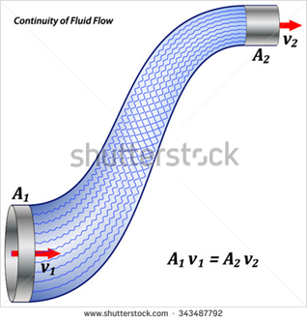 Eliminar el título
IMG05 | 59187337 | Recurso F6 | Fotografía | Contenido | CN_10_07_REC150_IMG05n.jpg | 320 x 480 px | CN_10_07_REC150_IMG05a.jpg | 800 x 458 px | Mano y manguera
IMG06 | 129197534 | Recurso F6 | Fotografía | Contenido | CN_10_07_REC150_IMG06n.jpg | 320 x 480 px | CN_10_07_REC150_IMG06a.jpg | 800 x 458 px | Grifo y vaso de agua
IMG07 | 341474951 | Recurso F6 | Fotografía | Contenido | CN_10_07_REC150_IMG07n.jpg | 320 x 480 px | CN_10_07_REC150_IMG07a.jpg | 800 x 458 px | Tubería

